サーバ単位リリースジョブ実行（1面）
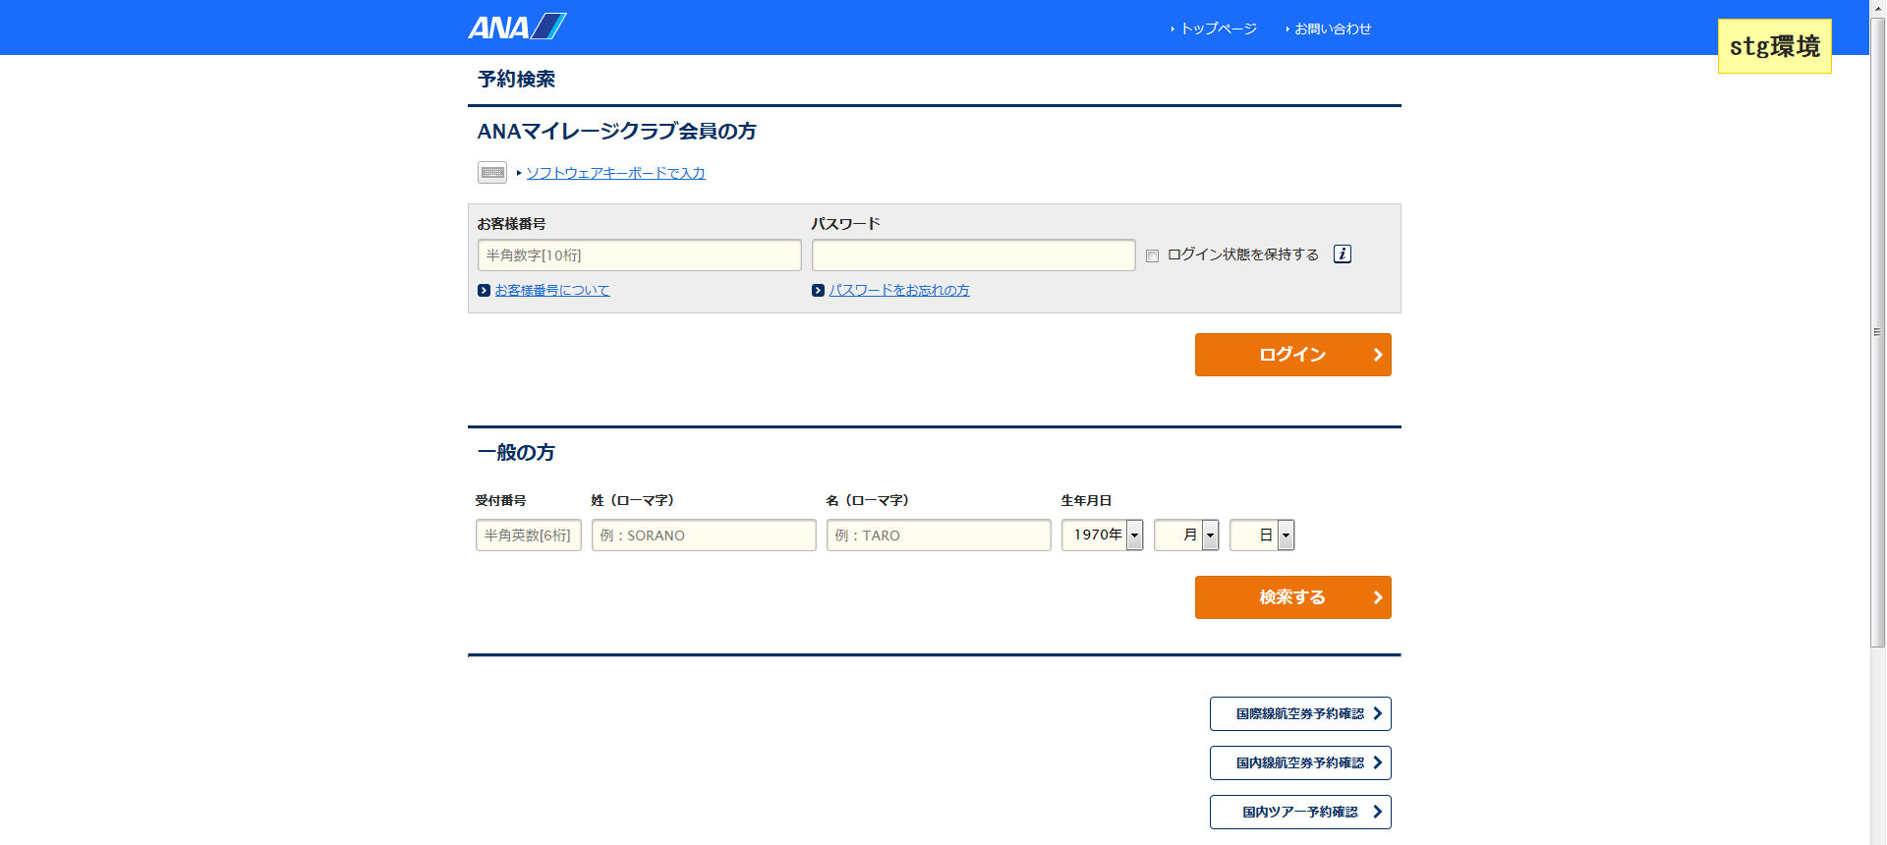
システム名 |  |  |  | ASWツアー国内 | ドキュメント名 | サーバ単位リリースジョブ実行手順書 |  |  |  |  | フェーズ |  |  |  | 版
設計書種別 |  |  |  | サーバ単位リリースジョブ実行（1面） | ID |  | 名称 |  |  |  | 作成日 |  | 2018-07-06 |  | 作成者 | NSSOL
 |  |  |  |  |  |  |  |  |  |  | 更新日 |  |  |  | 更新者

 | ■実施シーン
 |  | サーバ単位でアプリケーションのリリースを行うとき

 | ■作業の前提
 |  | 1面の2サーバ（atdaap1a、atdaap1b）に対して順に実施すること
 |  | ※2018/07/06現在、2面の2サーバに対するjbarcodeのライセンスがないため、2面では実行しない

 | ■環境
 |  | 本番環境

 | アプリケーション リリース手順 |  |  |  |  |  |  |  |  |  |  |  |  |  |  |  | ﾁｪｯｸ
 | awoaep3j |  |  |  |  |  |  | デプロイジョブのパラメータ付きビルドジョブ実行ボタンを押下 |  |  |  |  |  |  |  |  | □
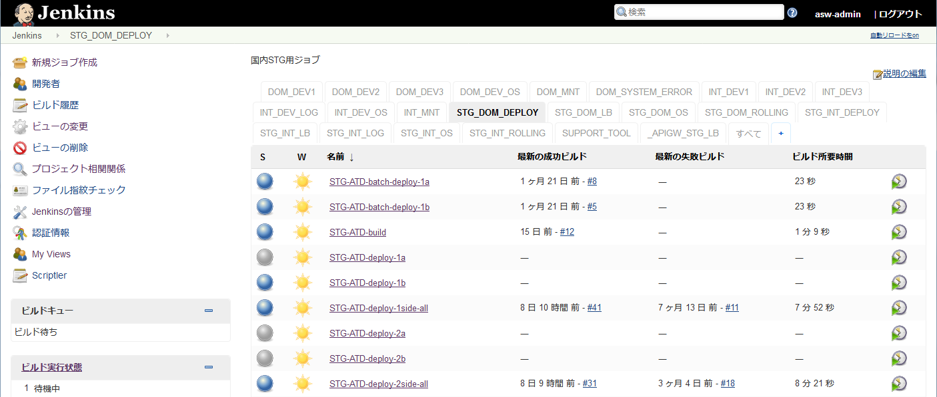
 |  |  |  |  |  |  |  | PRD_DOM_DEPLOY
 |  |  |  |  |  |  |  |  | PRD-ATD-deploy-1a |  |  | ： | atdaap1aに対するリリース
 |  |  |  |  |  |  |  |  | PRD-ATD-deploy-1b |  |  | ： | atdaap1bに対するリリース

atdaap1aにリリースする場合

atdaap1bにリリースする場合

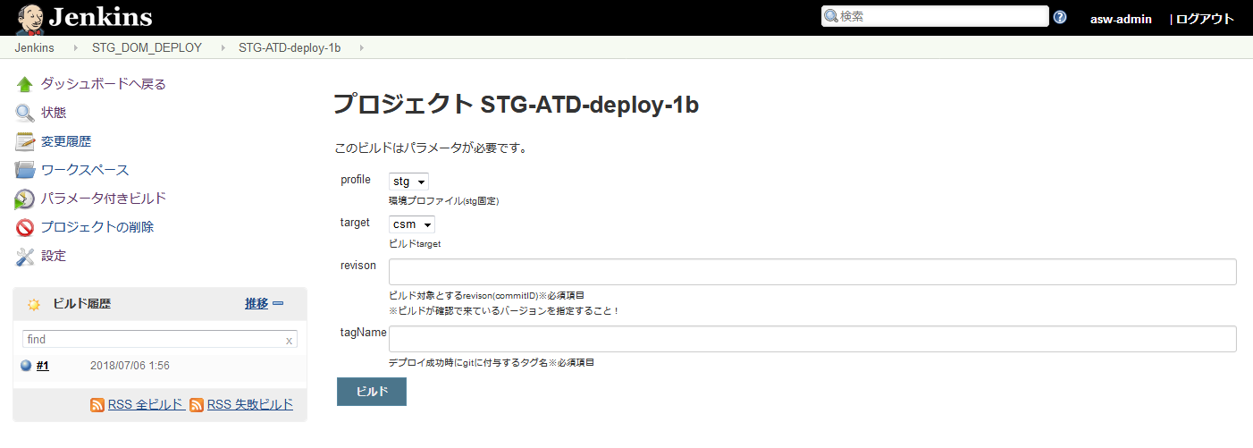
 |  |  |  |  |  |  |  | ・ビルドのパラメータを設定する。 |  |  |  |  |  |  |  |  | □
 |  |  |  |  |  |  |  |  | 項目 | パラメータ |  |  |  |  | 設定例
 |  |  |  |  |  |  |  |  | profile | リリース環境 |  |  |  |  | prd（固定）
 |  |  |  |  |  |  |  |  | target | カスタマ画面の場合 |  |  |  | csm | csm
 |  |  |  |  |  |  |  |  |  | マスタメンテの場合 |  |  |  | mng
 |  |  |  |  |  |  |  |  |  | 斡旋団体の場合 |  |  |  | biz
 |  |  |  |  |  |  |  |  | revison | リリース対象としたタグ名 |  |  |  |  | リリース対象としたタグ名

 |  |  |  |  |  |  |  | ・設定内容が正しいことを確認し、[ビルド]ボタンを押下する。

 |  |  |  |  |  |  |  | ・「コンソール出力」を選択し、ジョブ実行ログを確認する。 |  |  |  |  |  |  |  |  | □
 |  |  |  |  |  |  |  | ・ログの終わりに、"デブロイが完了しました" ～ "Finished: SUCCESS"と表示されていること
 |  |  |  |  |  |  |  | を確認する。
 |  |  |  |  |  |  |  |  | ※アイコンの色が赤色でかつ、"Finished: FAILURE"の場合、以下の手順
 |  |  |  |  |  |  |  |  | 【異常時の内容確認方法】を実施する

 | 異常時の内容確認方法
 |  |  |  |  |  |  |  | ・ログからエラーの内容を確認し、ベンダに対応を依頼する |  |  |  |  |  |  |  |  | □

 | 正常にリリースできたとき
 |  | ブラウザからWeblogicコンソール画面へログインする |  |  |  |  |  | 左側メニュー／デプロイメントを選択し、状態がアクティブになっていることを確認する。 |  |  |  |  |  |  |  |  | □
 |  |  | https://10.39.162.61:7080/ATDconsole |  |  |  |  | ユーザ：system
 |  |  | https://10.39.162.62:7080/ATDconsole
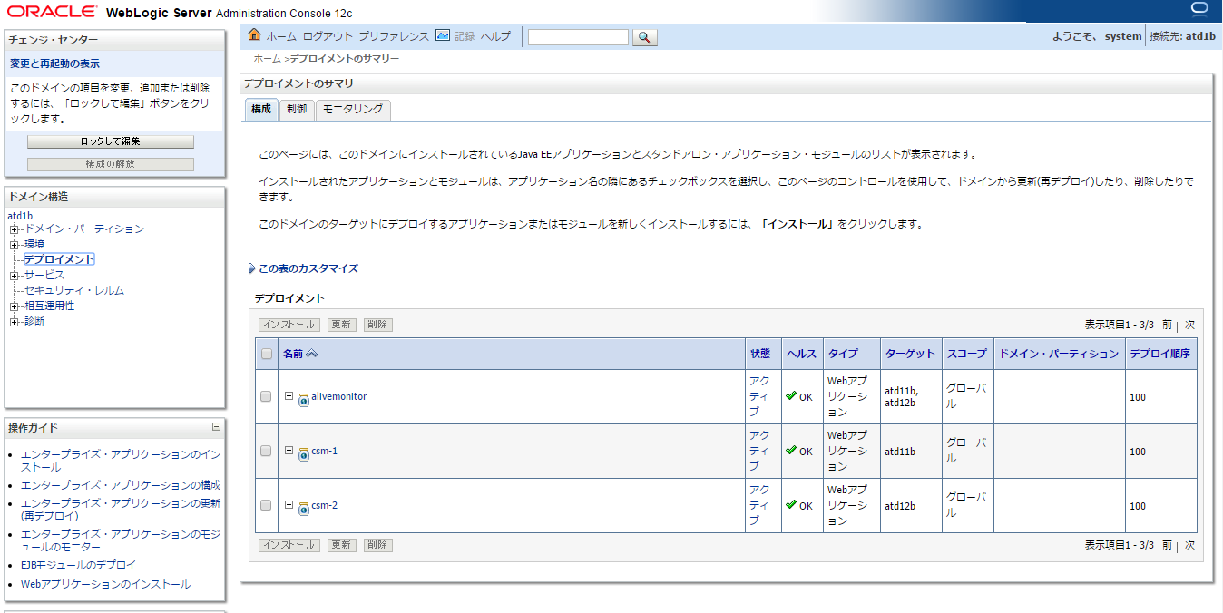

 |  | ブラウザからログイン画面を表示する |  |  |  |  |  | ログイン画面が表示されることを確認する。 |  |  |  |  |  |  |  |  | □
 |  |  | ■atdaap1a
 |  |  | http://atdaap1a:8001/domtour/booking/csm/mybooking/DIAP0010/init
 |  |  | http://atdaap1a:8002/domtour/booking/csm/mybooking/DIAP0010/init
 |  |  | ■atdaap1b
 |  |  | http://atdaap1b:8001/domtour/booking/csm/mybooking/DIAP0010/init
 |  |  | http://atdaap1b:8002/domtour/booking/csm/mybooking/DIAP0010/init

サーバ単位リリースジョブ実行（2面）
システム名 |  |  |  | ASWツアー国内 | ドキュメント名 | サーバ単位リリースジョブ実行手順書 |  |  |  |  | フェーズ |  |  |  | 版
設計書種別 |  |  |  | サーバ単位リリースジョブ実行（2面） | ID |  | 名称 |  |  |  | 作成日 |  | 2018-07-06 |  | 作成者 | NSSOL
 |  |  |  |  |  |  |  |  |  |  | 更新日 |  |  |  | 更新者

 | ■実施シーン
 |  | サーバ単位でアプリケーションのリリースを行うとき

 | ■作業の前提
 |  | 2面の2サーバ（atdaap2a、atdaap2b）に対して順に実施すること

 | ■環境
 |  | 本番環境

 | アプリケーション リリース手順 |  |  |  |  |  |  |  |  |  |  |  |  |  |  |  | ﾁｪｯｸ
 | awoaep3j |  |  |  |  |  |  | デプロイジョブのパラメータ付きビルドジョブ実行ボタンを押下 |  |  |  |  |  |  |  |  | □

 |  |  |  |  |  |  |  | PRD_DOM_DEPLOY
 |  |  |  |  |  |  |  |  | PRD-ATD-deploy-2a |  |  | ： | atdaap2aに対するリリース
 |  |  |  |  |  |  |  |  | PRD-ATD-deploy-2b |  |  | ： | atdaap2bに対するリリース

atdaap2aにリリースする場合

atdaap2bにリリースする場合

 |  |  |  |  |  |  |  | ・ビルドのパラメータを設定する。 |  |  |  |  |  |  |  |  | □
 |  |  |  |  |  |  |  |  | 項目 | パラメータ |  |  |  |  | 設定例
 |  |  |  |  |  |  |  |  | profile | リリース環境 |  |  |  |  | prd（固定）
 |  |  |  |  |  |  |  |  | target | カスタマ画面の場合 |  |  |  | csm | csm
 |  |  |  |  |  |  |  |  |  | マスタメンテの場合 |  |  |  | mng
 |  |  |  |  |  |  |  |  |  | 斡旋団体の場合 |  |  |  | biz
 |  |  |  |  |  |  |  |  | revison | リリース対象としたタグ名 |  |  |  |  | リリース対象としたタグ名

 |  |  |  |  |  |  |  | ・設定内容が正しいことを確認し、[ビルド]ボタンを押下する。

 |  |  |  |  |  |  |  | ・「コンソール出力」を選択し、ジョブ実行ログを確認する。 |  |  |  |  |  |  |  |  | □
 |  |  |  |  |  |  |  | ・ログの終わりに、"デブロイが完了しました" ～ "Finished: SUCCESS"と表示されていること
 |  |  |  |  |  |  |  | を確認する。
 |  |  |  |  |  |  |  |  | ※アイコンの色が赤色でかつ、"Finished: FAILURE"の場合、以下の手順
 |  |  |  |  |  |  |  |  | 【異常時の内容確認方法】を実施する

 | 異常時の内容確認方法
 |  |  |  |  |  |  |  | ・ログからエラーの内容を確認し、ベンダに対応を依頼する |  |  |  |  |  |  |  |  | □

 | 正常にリリースできたとき
 |  | ブラウザからWeblogicコンソール画面へログインする |  |  |  |  |  | 左側メニュー／デプロイメントを選択し、状態がアクティブになっていることを確認する。 |  |  |  |  |  |  |  |  | □
 |  |  | https://10.39.162.71:7080/ATDconsole |  |  |  |  | ユーザ：system
 |  |  | https://10.39.162.72:7080/ATDconsole

 |  | ブラウザからログイン画面を表示する |  |  |  |  |  | ログイン画面が表示されることを確認する。 |  |  |  |  |  |  |  |  | □
 |  |  | ■atdaap1a
 |  |  | http://atdaap2a:8001/domtour/booking/csm/mybooking/DIAP0010/init
 |  |  | http://atdaap2a:8002/domtour/booking/csm/mybooking/DIAP0010/init
 |  |  | ■atdaap1b
 |  |  | http://atdaap2b:8001/domtour/booking/csm/mybooking/DIAP0010/init
 |  |  | http://atdaap2b:8002/domtour/booking/csm/mybooking/DIAP0010/init

